상품제안서
양장 점착 메모함 (H- 17)-오색지 100매 | 상품코드: F12758

 |  |  |  |  |  |  | 02-412-0044 | www.easy1.co.kr
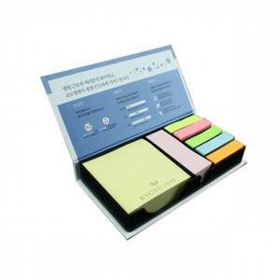

【상세/제작정보】 | .

【인쇄/포장옵션】 | 풀칼라 / 띄지형 OPP포장

【공급단가】 | 수량 | 1,000~ | 2,000~ | 3,000~ | 5,000~ | 10,000~
*VAT별도 | 단가 | 1,530원 | 1,480원 | 1,420원 | 1,360원 | 1,330원

【상품 URL】 | http://www.easy1.co.kr/src/goods_detail.php?gdno=12758

